Riesgos
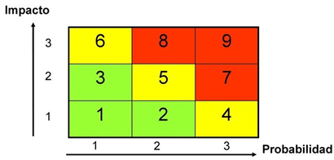
# | Riesgo | Categoría | Probabilidad | Nivel Impacto | Valorización | Acciones de prevención | Plan de contingencia
1 | Poca experiencia en desarrollo en aplicaciones móviles | Personal | 3 | 3 | 9 | se esta realizando curso de desarrollo en aplicaciones moviles | Destinar horas del proyecto a buscar y conocer las tecnologías que se utilizarán para el proyecto.
2 | Incumplimiento de las tareas asignadas a los sprint | Proyecto | 1 | 3 | 6 | Se realizan avances diarios en cuanto a la documentación y desarrollo, además se sigue un plan de tareas con días asignados | Se dedicarán más horas para el cumplimiento de las tareas asignadas.
3 | fallas de conectividad Wifi | Proyecto | 3 | 2 | 7 | La aplicación debera ser asincronica | Se realizaran estudios de cobertura en los puntos donde se realiza la tarja
4 | Falla de los equipos tablet | Tecnológico | 2 | 3 | 8 | Se realizan pruebas de opereatividad con equipos tablet | Se solicitara equipos en prueba para realizar los estudios y determinar la mejor alternativa antes de comprar
5 | Fallas de comunicación entre la aplicación y el servidor tarja | Sistema | 1 | 3 | 6 | Se realizarán pruebas de conectividad, enlace y de funcionalidad del sistema. | Los dispositivos tendran acceso al servidor por red movil

Avance
 | semana 1 | semana 2 | semana 3 (hito1) | semana 4 | semana 5 | semana 6 (Hito2) | semana 7 | semana 8 | semana 9 (Hito3)
Avance Planificado | 2.00% | 5.00% | 10.00% | 13.00% | 15.00% | 20.00% | 23.00% | 24.00% | 25.00%
Avance Real | 2.00% | 3.00% | 10.00% | 11.00% | 13.00% | 20.00% | 20.00% | 23.00% | 25.00%

Estado de Avance Proyecto Tarja

